Sheet1
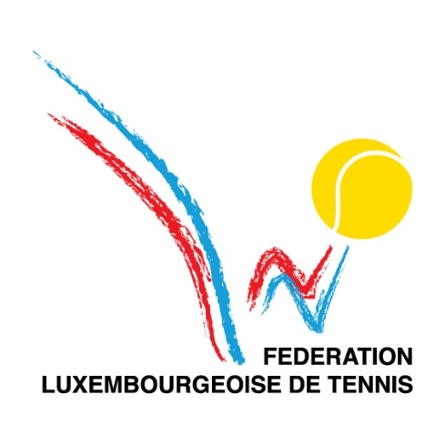
 |  |  |  |  |  |  | FEUILLE DE MATCH

 |  |  |  | Société Visitée |  |  |  |  |  | Société Visiteur
 |  |  |  | Arendt Medernach |  |  |  |  |  | Kleyr Grasso

 | N° du match : |  | 10 |  |  | N° du tour : | 3 |  |  |  | Date : | mardi 27 juin 2023

 |  |  |  |  |  |  |  |  |  |  | Lieu : | Club Stade

 | CLUB VISITE |  |  |  |  |  | CLUB VISITEUR |  |  |  |  |  |  | Résultat |  |  |  |  | Points |  | Matchs |  | Sets |  | Jeux
Simples | Ordre | Identifiant | NOM ET PRENOM |  | Classement | La joueuse doit être placée en 1, les positions 2, 3 et 4 peuvent être choisies librement. | Ordre | Identifiant | NOM ET PRENOM |  |  | Classement | La joueuse doit être placée en 1, les positions 2, 3 et 4 peuvent être choisies librement. | Score |  |  |  |  | Visité | Visiteur | Visité | Visiteur | Visité | Visiteur | Visité | Visiteur
 |  |  |  |  |  |  |  |  |  |  |  |  |  | Set 1 |  | Set 2 |  | Set 3
 | 1 | AM1 | Vargas Felipe |  |  |  | 1 | KG3 | Christophe Ney |  |  |  |  | 4 | 3 | 4 | 3 |  | 1.0 | 0.0 | 1 | 0 | 2 | 0 | 8 | 6
 | 2 | AM7 | Gontier Haider |  |  |  | 2 | KG2 | Philippe Ney |  |  |  |  | 1 | 4 | 3 | 4 |  | 0.0 | 1.0 | 0 | 1 | 0 | 2 | 4 | 8
 | 3 |  | Gasparotto Bruno |  |  |  | 3 |  | Gaelle Chollot |  |  |  |  | 0 | 4 | 0 | 4 |  | 0.0 | 1.0 | 0 | 1 | 0 | 2 | 0 | 8
 | 4 |  | Majerus Nadine |  |  |  | 4 | KG1 | Anne De Bourcy |  |  |  |  | 1 | 4 | 0 | 4 |  | 0.0 | 1.0 | 0 | 1 | 0 | 2 | 1 | 8
 |  |  |  |  |  |  |  |  |  |  |  |  |  | Résultat des simples |  |  |  |  | 1.0 | 3.0 | 1 | 3 | 2 | 6 | 13 | 30

 |  |  |  |  |  |  |  |  |  |  |  |  |  | Résultat |  |  |  |  | Points |  | Matchs |  | Sets |  | Jeux
Doubles | Ordre | Identifiant | NOM ET PRENOM |  | Classement | Double mixte en position 1, double Messieurs en position 2. | Ordre | Identifiant | NOM ET PRENOM |  |  | Classement | Double mixte en position 1, double Messieurs en position 2. | Score |  |  |  |  | Visité | Visiteur | Visité | Visiteur | Visité | Visiteur | Visité | Visiteur

 | 1 | AM1 | Vargas Felipe |  |  |  | 1 | KG3 | Christophe Ney |  |  |  |  | 8 |  |  | 6 |  | 2.0 | 0.0 | 1 | 0 | 1 | 0 | 8 | 6
 |  | AM7 | Gontier Haider |  |  |  |  | KG2 | Philippe Ney
 | 2 |  | Gasparotto Bruno |  |  |  | 2 | KG4 | Olivier Goeres |  |  |  |  | 3 |  |  | 8 |  | 0.0 | 2.0 | 0 | 1 | 0 | 1 | 3 | 8
 |  | AM3 | Ena Lalic |  |  |  |  | KG1 | Anne De Bourcy
 |  |  |  |  |  |  |  |  |  |  |  |  |  | Résultat des doubles |  |  |  |  | 2.0 | 2.0 | 1 | 1 | 1 | 1 | 11 | 14
 |  | Responsable visité : |  |  |  |  |  | Responsable visiteur :
 |  | Identifiant | AM1 |  |  |  |  | Identifiant | KG1 |  |  |  |  | Résultat final |  |  |  |  | 3.0 | 5.0 | 2 | 4 | 3 | 7 | 24 | 44
 |  | Nom : | Felipe Vargas |  |  |  |  | Nom : | Anne De Bourcy |  |  |  |  | Vainqueur : |  |  |  |  | Kleyr Grasso

 | Remarque :

